Werkblad1
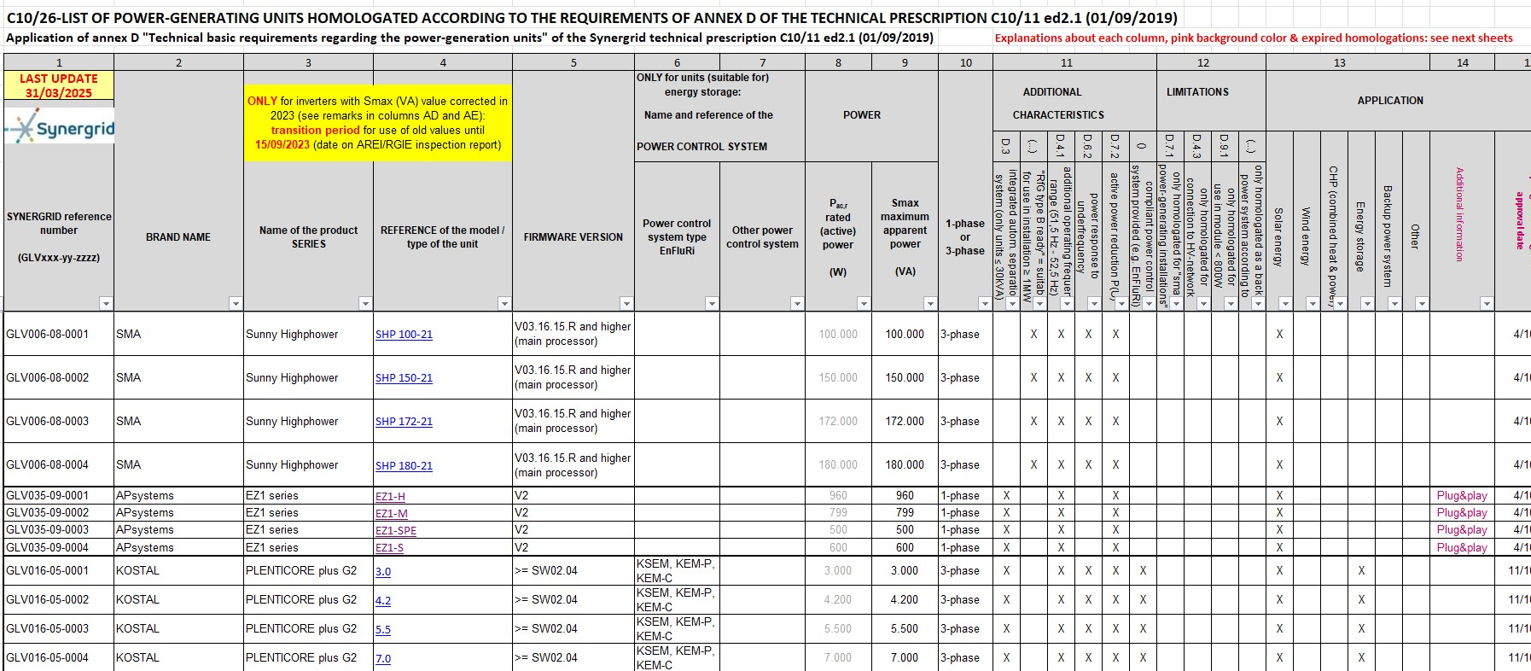
DR. ZONIC

Voorschriften voor de gebruiker

 | van zonnepaneel set met stekker

Preventieve maatregelen bij plug-and-play
zonnepanelen

1; Mechanische veiligheid: voorkom ongelukken

Als je een zonnepaneel op een balkon of terras installeert, is niet alleen de
elektriciteitsveiligheid belangrijk. Besteed ook aandacht aan de mechanische
veiligheid.

Wanneer je het paneel niet stevig vastzet, kan het tijdens een storm losraken
en materiële schade veroorzaken of, erger nog, iemand verwonden. Om
dergelijke situaties te voorkomen, is het dus essentieel dat het paneel altijd
stevig bevestigd is. Vergeet dit niet!

2; De elektriciteitsaansluiting tussen de panelen en je woning

Zelfs als je panelen en de elektriciteitsinstallatie van je woning voldoen aan alle
voorschriften, dan nog moet je voorzichtig zijn met de manier waarop je het
paneel aansluit.

Als er geen weer- en waterbestendig stopcontact in de nabijheid beschikbaar
is, gebruik dan een verlengsnoer dat speciaal bestemd is voor gebruik
buitenshuis. Dit beschermt je tegen vocht en vermindert het risico op
ongelukken.

als je de panelen op een bepaalde afstand van elkaar plaatst
vergeet dan niet de aarding te verlengen.

Daarnaast is het belangrijk om te zorgen dat de elektrische installatie in je huis
veilig is en aan de voorschriften voldoet.

al onze systemen komen voor op de lijst van Synergrid met
gehomologeerde toestellen c10/26. |  | (update 8/4/2025)

3; Gevaar van vroegtijdige slijtage

Zonnepanelen die op grondniveau zijn geïnstalleerd, zoals op een balkon, zijn
kwetsbaarder voor schokken, net als tuinmeubilair. Ook de kabels zijn
kwetsbaar: je kan er gemakkelijk over struikelen of ze beschadigen.

Opgelet: het paneel kan snel verslijten en slechts 5 tot10 jaar meegaan, in
plaats van tientallen jaren.

3; waar plaats je de panelen
De beste plaats voor de panelen is richting zuiden in een hoek van 30 tot 45 graden
Vrij van obstakels tussen de zon en het paneel.
Zoals daken of bomen in de buurt.

Ook neem best je best vooraf contact op met de dienst stedenbouw van je
gemeente om te na te gaan of het plaatsen van een zonnepaneel aan je balkon
toegelaten is. Ook een VME zal hiervoor mogelijk zijn toelating moeten geven.

lijst c10/26 growatt
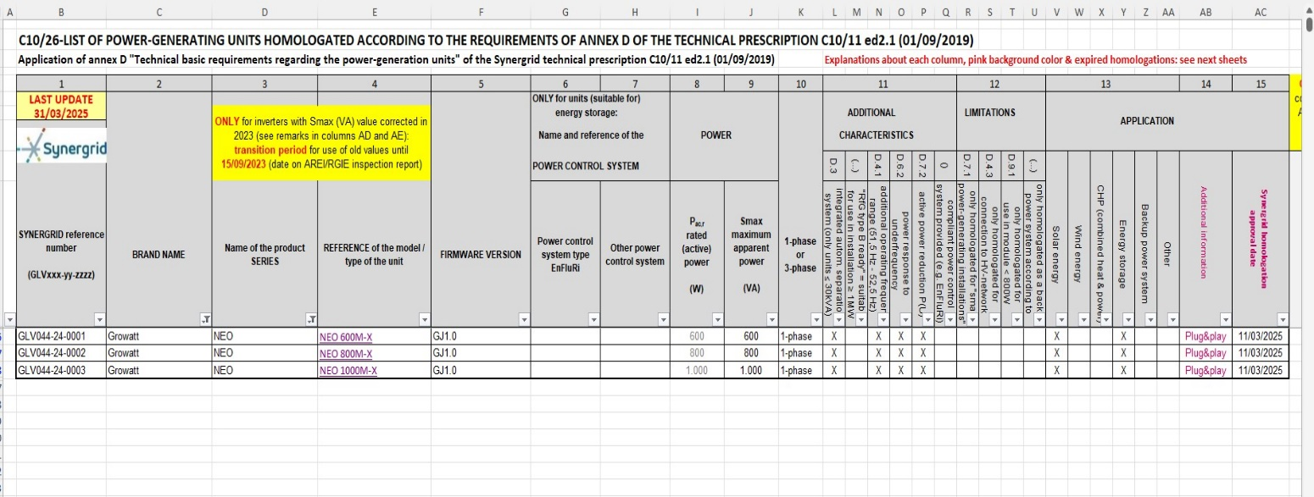

lijst c10/11 Apsysteem

